기업정보
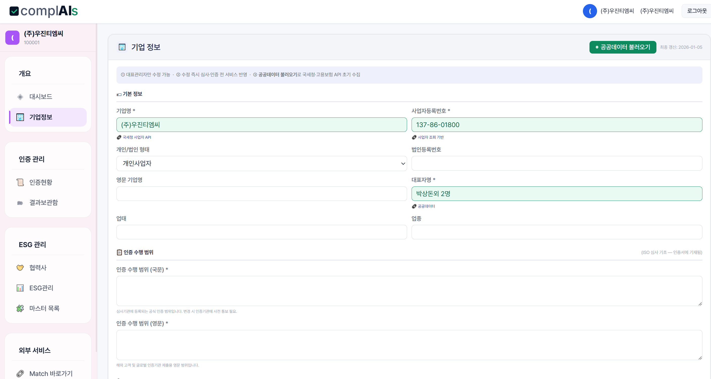

 | 정보불러오기는 어드민의 DB_인증기관 고객리스트 확보한 자료에서 불러오기
정보불러오기
삭제
항목 | 데이터 작성방법
기업명(국문) | 불러오기
기업명(영문) | 불러오기
사업자등록번호 | 불러오기
법인등록번호 | 개인사업자일 경우 비움
개인/법인 구분 | 목록 선택 | 개인사업자/법인사업자 중 선택
대표자명 | 불러오기
업태 | 불러오기
업종 | 불러오기
KSIC 코드 | 불러오기 | 신규 테이블 참조바람
IAF 코드 | 불러오기
인증수행범위(국문) | 불러오기
인증수행범위(영문) | 불러오기
국문주소 | 불러오기
영문주소 | 불러오기
대표전화 | 불러오기
대표이메일 | 불러오기
홈페이지 | 없으면 비움
본사 상시인원수 | 불러오기 | 인증신청시 기업작성으로 기업정보 DB에 저장
정규직 인원 | 불러오기 | 인증신청시 기업작성으로 기업정보 DB에 저장
비정규직 인원 | 불러오기 | 인증신청시 기업작성으로 기업정보 DB에 저장
외주업체 근무 인원 | 불러오기 | 인증신청시 기업작성으로 기업정보 DB에 저장

이 정보를 기본정보로 사용하고 위의 내용은 기업에서 볼수 있는 내용이고 아래는 인증기관에서 추가로 수집될 정보입니다.

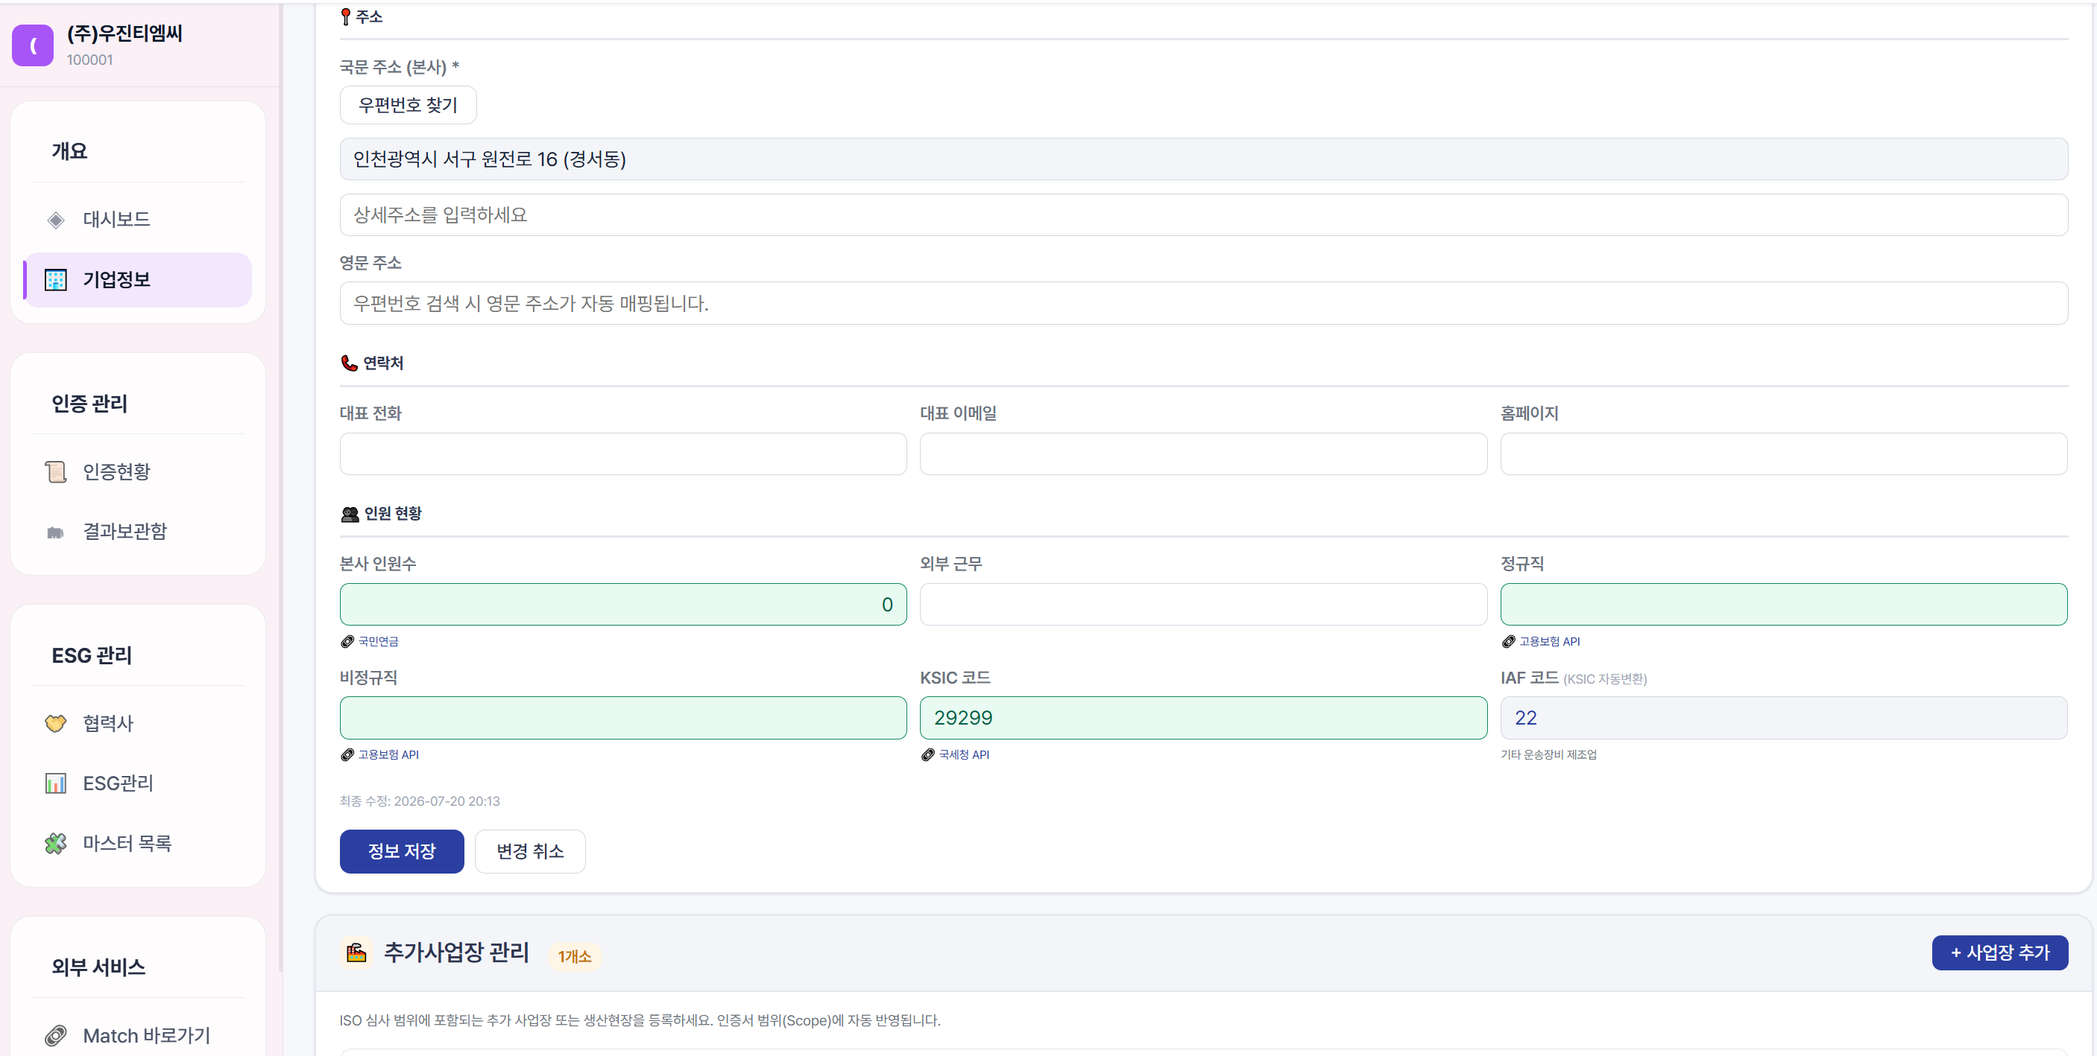
최조인증일 | IA | 한번생성되면 변함ㅇ없음
사후심사1차 심사종료일 | SA125 | 사후심사 1차/2025년/읠 약어로 표시, 사후심사를 6개월 주기로 하면 SA1-SA2-SA3-SA4로 표기되고 년도수 붙이기
사후심사2차 심사종료일 | SA226 | 총 5개년만 보관하고 삭제
갱신심사 종료일 | RA27
사후심사1차 심사종료일 | SA128
사후심사2차 심사종료일 | SA229
갱신심사 종료일 | RA30
관리심사원 | 선택 | 이사람 위주로 매년 심사를 합니다. 이건 인증ㅇ원에서 결정
세금계산서 담당자 | 아래 담당자관리에 추가. 다만 비워둬도 인증기관에서 채울수 있게
세금계산서 이메일 | 아래 담당자관리에 추가. 다만 비워둬도 인증기관에서 채울수 있게

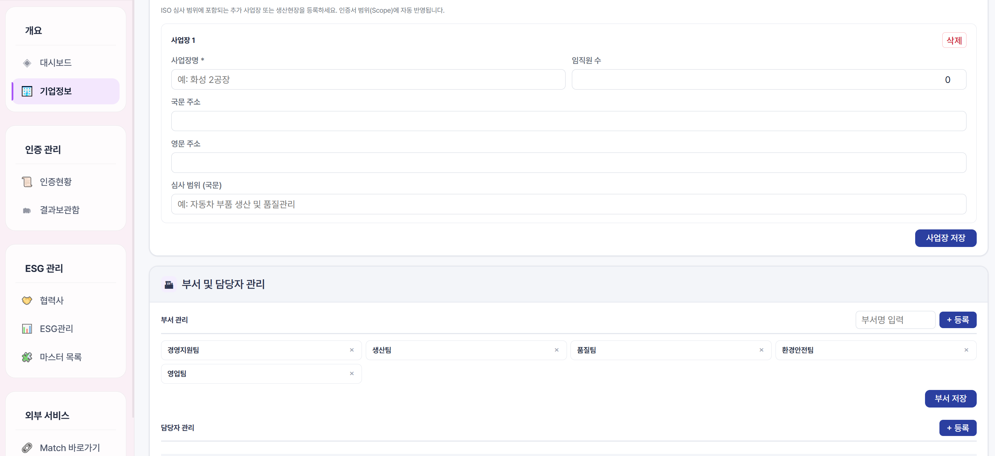
사업장명 | 불러오기 후 수정이 필요하면 기업작성하기
직원수 | 불러오기 후 수정이 필요하면 기업작성하기
국문주소 | 불러오기 후 수정이 필요하면 기업작성하기
영문주소 | 불러오기 후 수정이 필요하면 기업작성하기
인증수행범위(국문) | 불러오기 후 수정이 필요하면 기업작성하기
인증수행범위(영문) | 불러오기 후 수정이 필요하면 기업작성하기
작업형태 | 교대없음/1교대/2교대/3교대 선택하기

주사업장과 동일ㅁ

주사업장과 동일하면 불러오기
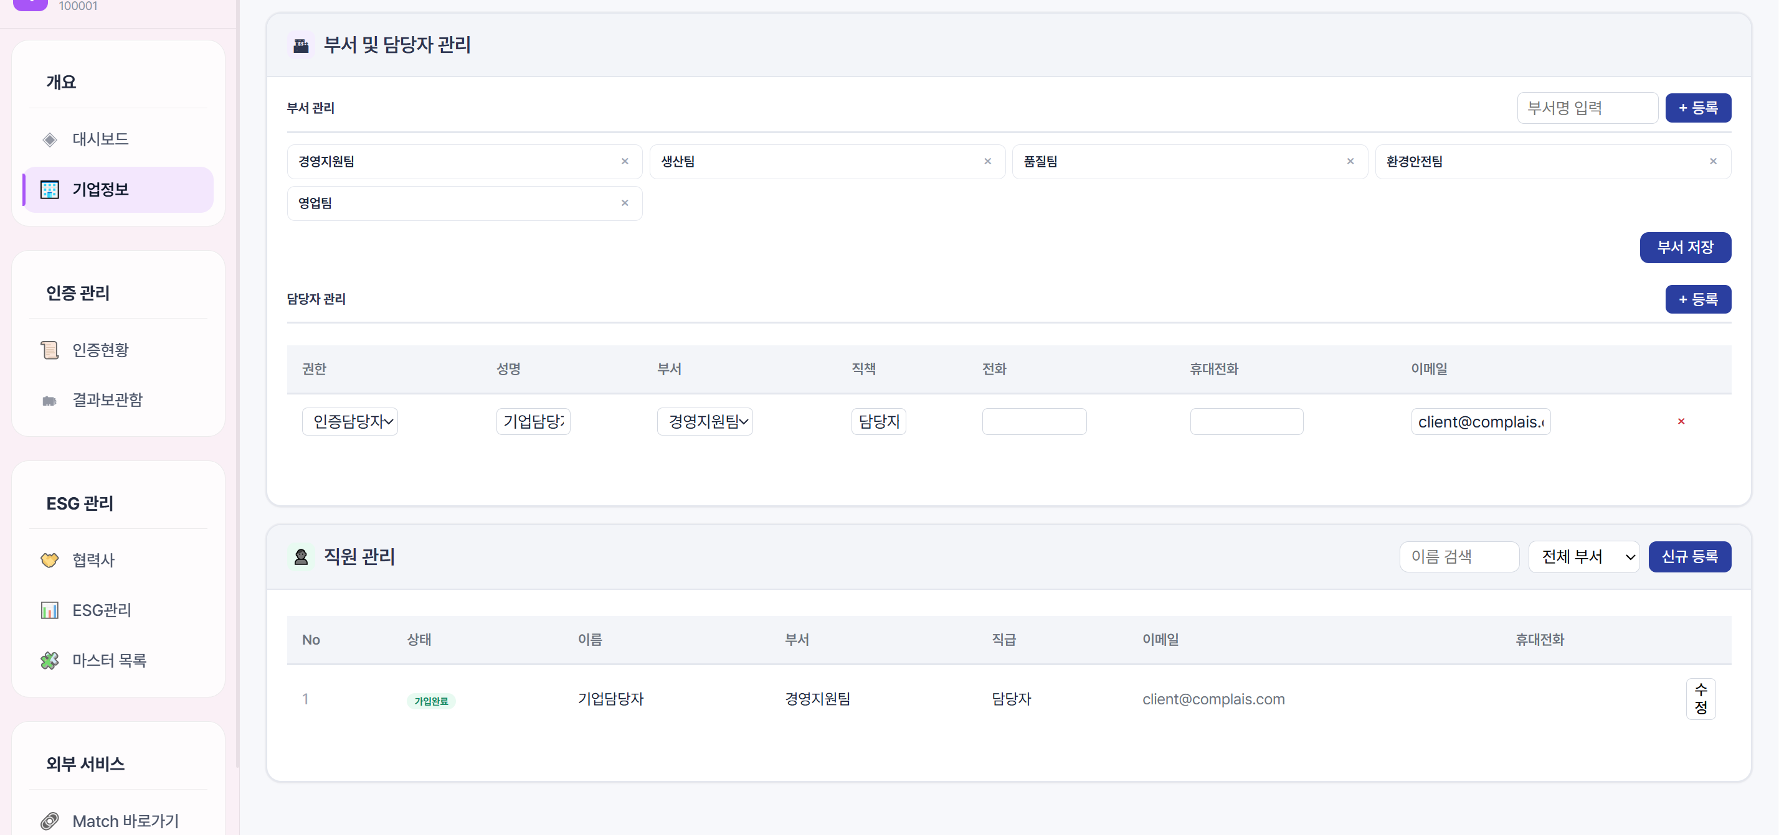
사업장 정보 작성 후 저장시 체크항목 생성 및 체크 |  | 체크항목 충족ㅁ 불충족ㅁ
 |  | 1)동일 법인체에 속해 있어야 한다
 |  | 2)경영시스템이 중앙에서 조직되고 관리되며 본사를 포함한 모든 현장에서 내부심사 및 경영검토가 이루어져야 한다
 |  | 3)실질적으로 동일한 작업이 수행되어야 한다.
 |  | 4)최고 경영자가 동일하여야 한다.
 |  | 5)동일한 경영시스템과 절차를 사용하여야 한다.
부서명 | 부서명 입력하고 등록시 생성 그리고 부서 저장하고 부서명도 테두리가 없어져야.
권한 | 대표관리자/인증담당자/교육담당자/직원/세금계산서담당/경영대리인 | 권한: ALL, 인증신청, 교육신청, 정보변경, 열람만
성명 | 기업 작성
부서 | 선택하기 | 부서관리에서 선택
직책 | 작성
전화 | 작성
휴대전화 | 작성
이메일 | 작성
저장
현재 저장이 없음. 등록클릭시 새줄 생성 작성후 저장. 저장된 직원은 테두리가 없어지고 리스트로 보여야. (아래 그림처럼)

삭제

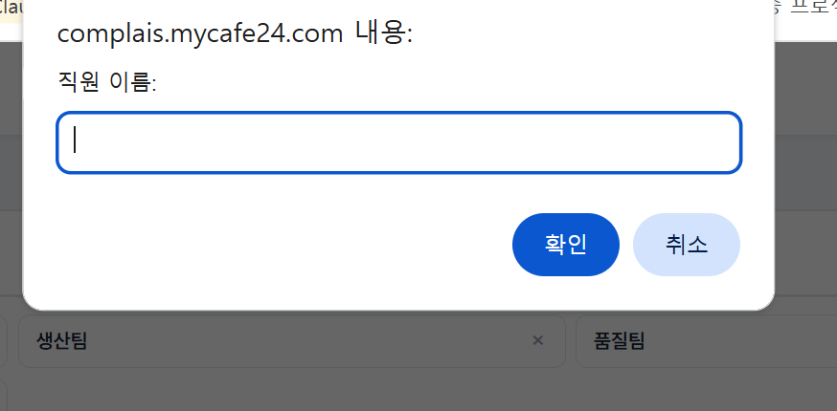

직원 관리에서 신규등록시 나오는 모달
같이 삭제

인증현황
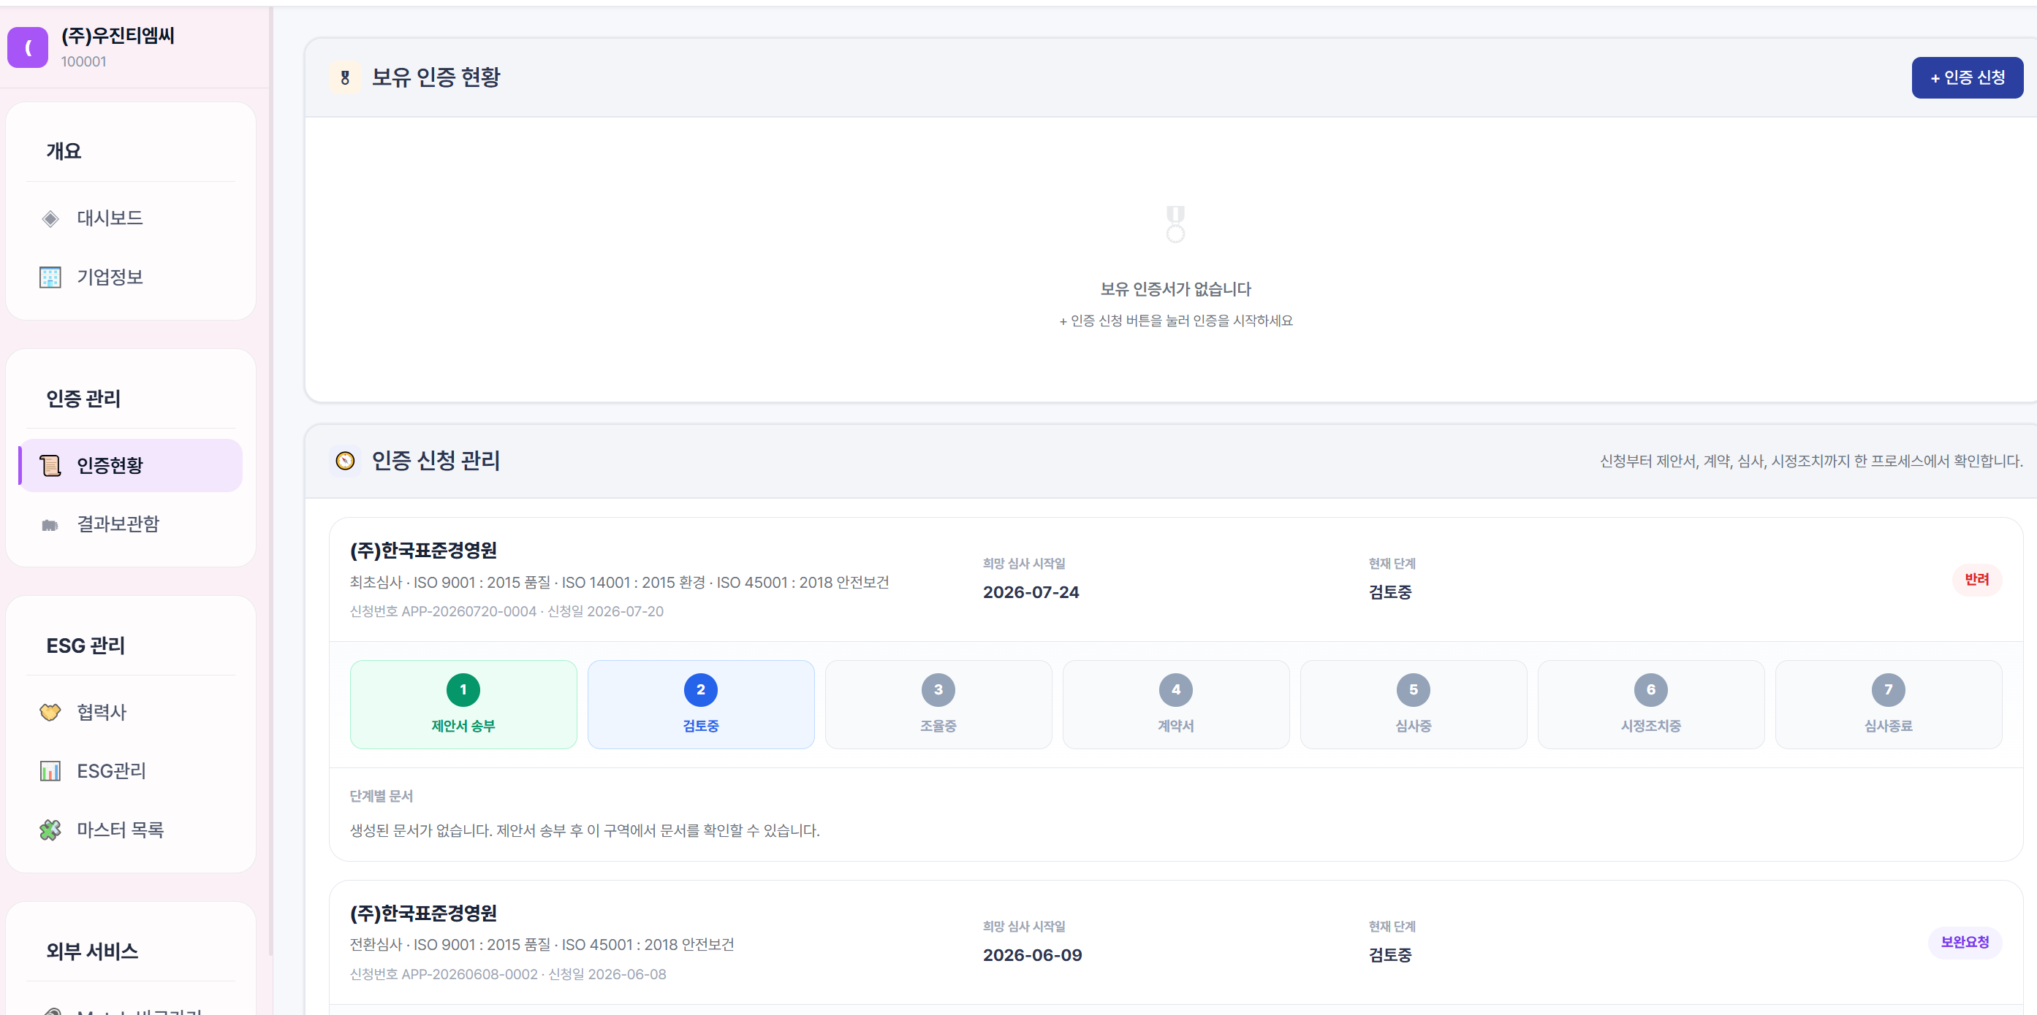

 | 한줄에 3개까지 보이게 4개면 아래로 이동 |  |  |  | 인정기관 목록-기관 가입시 사용하기 위해 정리함.
 | 불러오기로 칸만 채우기, 아래 심사진척도는 삭제. |  |  |  | 대륙 | 국가코드 | 이니셜 | 영문 풀네임 (Full Name)
 | 표준명 | ISO 9001: 2015 품질경영시스템 | 인증유효여부 표시 |  | 아시아 | KR | KAB | Korea Accreditation Board
 | 인증수행범위(국) | 불러오기 |  |  | 아시아 | JP | JAB | Japan Accreditation Board
 | 인증기관 | 불러오기 |  |  | 아시아 | CN | CNAS | China National Accreditation Service for Conformity Assessment
 | 인정기관 | 불러오기 |  |  | 아시아 | TW | TAF | Taiwan Accreditation Foundation
 | 최근인증일 | 불러오기 |  |  | 아시아 | IN | NABCB | National Accreditation Board for Certification Bodies
 | 인증만료일 | 불러오기 |  |  | 아시아 | SG | SAC | Singapore Accreditation Council
 | 다음심사 | 최근인증일 +365일 |  |  | 아시아 | VN | BoA | Bureau of Accreditation
 | 다음심사유형 | 사후1/사후2/갱신 |  |  | 아시아 | TH | NSC | National Standardization Council of Thailand
 |  |  |  |  | 아시아 | MY | DSM | Department of Standards Malaysia
 | 보완요청 수정/편집을 할수 없음 |  |  |  | 아시아 | ID | KAN | Komite Akreditasi Nasional
 | 반려시 삭제 버튼이 필요 |  |  |  | 아시아 | PH | PAB | Philippine Accreditation Bureau
 |  |  |  |  | 아시아 | HK | HKAS | Hong Kong Accreditation Service
 | 송부한 제안서가 기관을 통해 사유를 추가해서 보여야함. |  |  |  | 아시아 | MN | MNAS | Mongolian Agency for Standard and Metrology
 |  |  |  |  | 아시아 | KZ | NCA | National Center of Accreditation
 |  |  |  |  | 아시아 | UZ | O'ZAKK | Uzbek Center for Accreditation
 |  |  |  |  | 아시아 | PK | PNAC | Pakistan National Accreditation Council
 |  |  |  |  | 아시아 | LK | SLAB | Sri Lanka Accreditation Board
 |  |  |  |  | 아시아 | BD | BAB | Bangladesh Accreditation Board
 |  |  |  |  | 오세아니아 | AU/NZ | JAS-ANZ | Joint Accreditation System of Australia and New Zealand
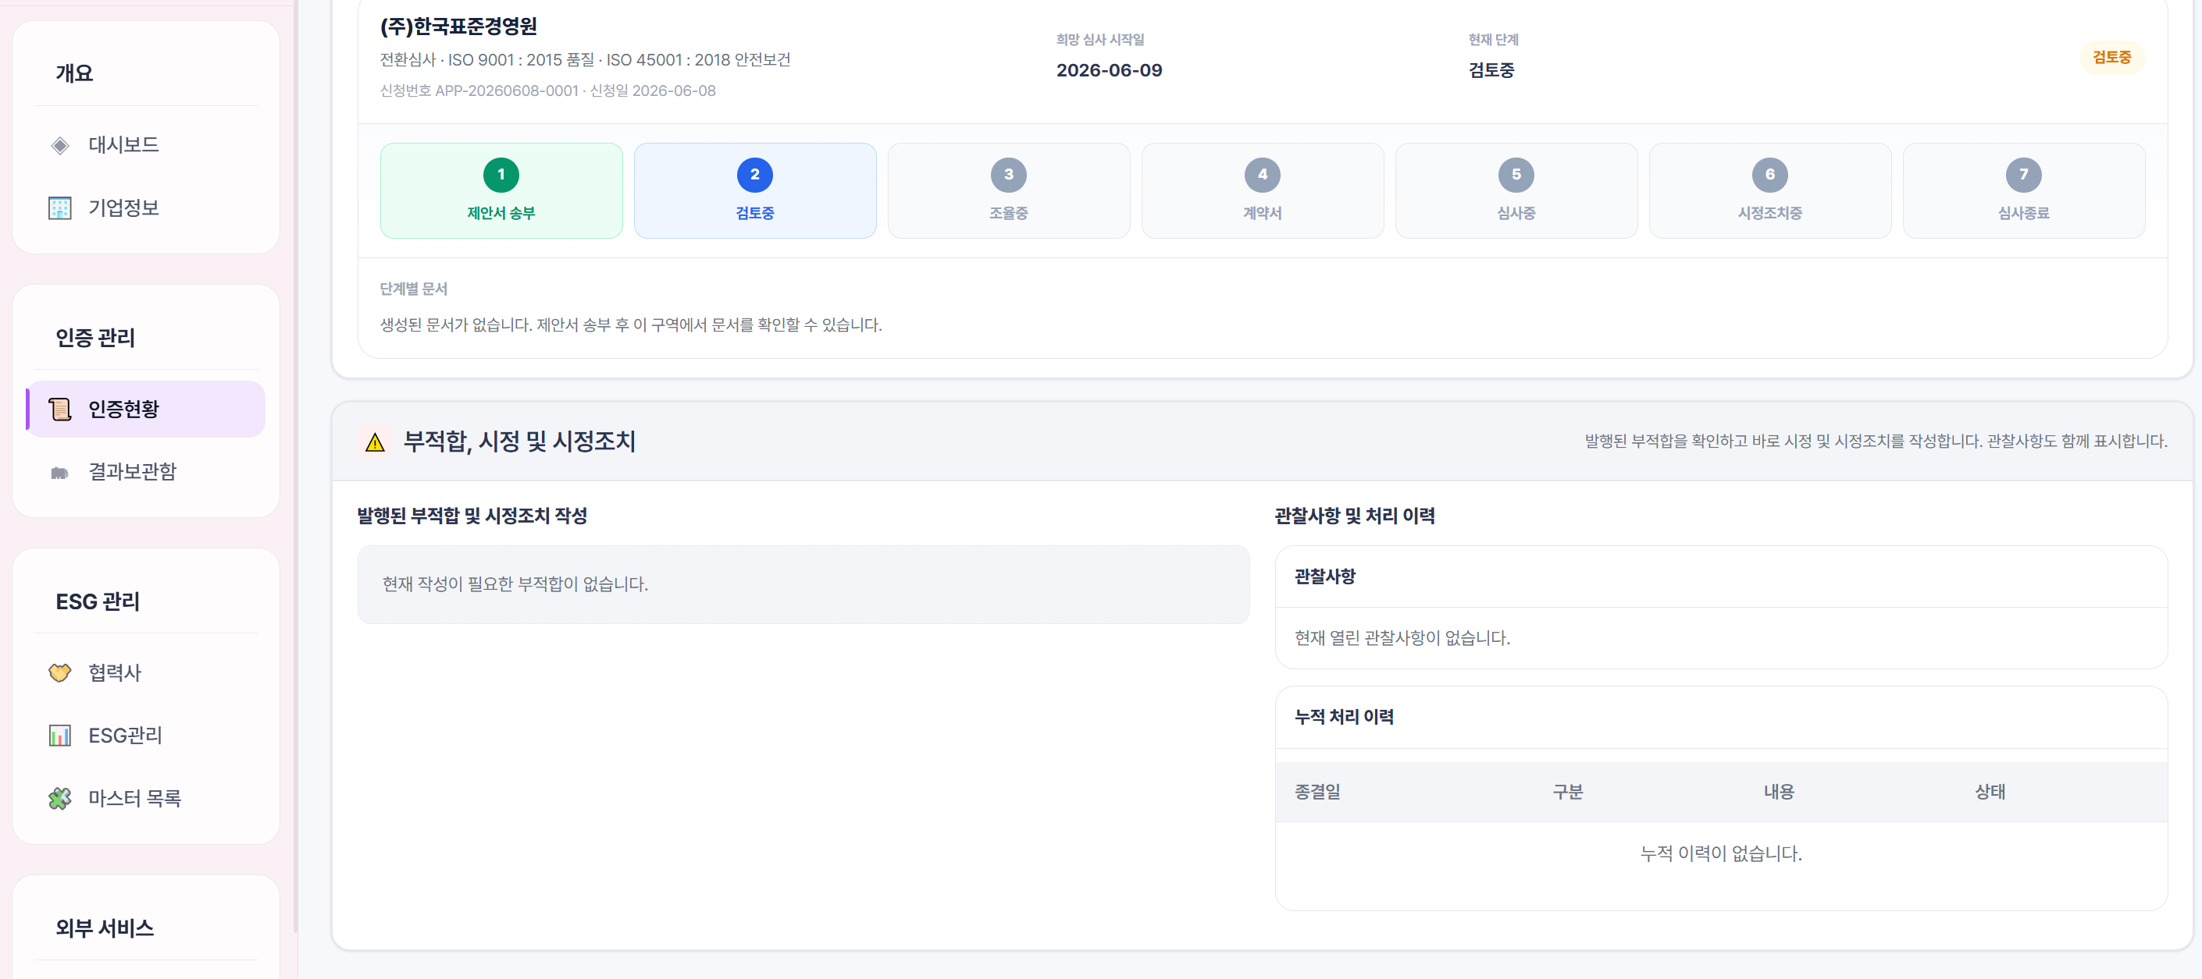
 |  |  |  |  | 유럽 | GB | UKAS | United Kingdom Accreditation Service
 |  |  |  |  | 유럽 | DE | DAkkS | Deutsche Akkreditierungsstelle
 |  |  |  |  | 유럽 | FR | COFRAC | Comité Français d'Accréditation
 |  |  |  |  | 유럽 | IT | ACCREDIA | Ente Italiano di Accreditamento
 |  |  |  |  | 유럽 | NL | RvA | Raad voor Accreditatie
 |  |  |  |  | 유럽 | ES | ENAC | Entidad Nacional de Acreditación
 |  |  |  |  | 유럽 | CH | SAS | Swiss Accreditation Service
 |  |  |  |  | 유럽 | SE | SWEDAC | Swedish Board for Accreditation and Conformity Assessment
 |  |  |  |  | 유럽 | BE | BELAC | Belgian Accreditation Structure
 |  |  |  |  | 유럽 | PL | PCA | Polskie Centrum Akredytacji
 |  |  |  |  | 유럽 | AT | AA | Akkreditierung Austria
 |  |  |  |  | 유럽 | DK | DANAK | Danish Accreditation Fund
 |  |  |  |  | 유럽 | NO | NA | Norsk Akkreditering
 |  |  |  |  | 유럽 | FI | FINAS | Finnish Accreditation Service
 |  |  |  |  | 유럽 | CZ | CAI | Czech Accreditation Institute
 |  |  |  |  | 유럽 | HU | NAH | National Accreditation Authority
 |  |  |  |  | 유럽 | PT | IPAC | Instituto Português de Acreditação
 |  |  |  |  | 유럽 | IE | INAB | Irish National Accreditation Board
 |  |  |  |  | 유럽 | GR | ESYD | Hellenic Accreditation System
 |  |  |  |  | 유럽 | TR | TURKAK | Turkish Accreditation Agency
 |  |  |  |  | 유럽 | RO | RENAR | Romanian Accreditation Association
 |  |  |  |  | 북미 | US | ANAB | ANSI National Accreditation Board
 |  |  |  |  | 북미 | US | IAS | International Accreditation Service
 |  |  |  |  | 북미 | US | A2LA | American Association for Laboratory Accreditation
 |  |  |  |  | 북미 | US | UAF | United Accreditation Foundation
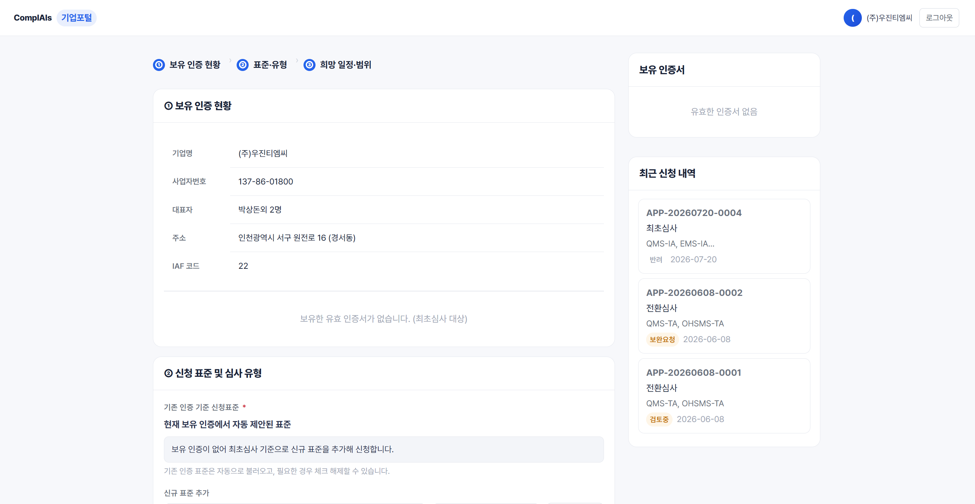
 |  |  |  |  | 북미 | CA | SCC | Standards Council of Canada
기업포털로 안돌아가져요
 |  |  |  |  | 북미 | MX | EMA | Entidad Mexicana de Acreditación
 |  |  |  |  | 남미 | BR | CGCRE | General Coordination for Accreditation (INMETRO)
 |  |  |  |  | 남미 | AR | OAA | Organismo Argentino de Acreditación
 |  |  |  |  | 남미 | CL | INAC | Instituto Nacional de Normalización
 |  |  |  |  | 남미 | CO | ONAC | Organismo Nacional de Acreditación de Colombia
 |  |  |  |  | 남미 | PE | INACAL | Instituto Nacional de Calidad - DA
 |  |  |  |  | 중동 | AE | EIAC | Emirates International Accreditation Centre
 |  |  |  |  | 중동 | SA | SAAC | Saudi Accreditation Center
 |  |  |  |  | 중동 | IL | ISRAC | Israel Laboratory Accreditation Authority
 |  |  |  |  | 아프리카 | EG | EGAC | Egyptian Accreditation Council
 |  |  |  |  | 아프리카 | ZA | SANAS | South African National Accreditation System
 |  |  |  |  | 아프리카 | TN | TUNAC | Tunisian Accreditation Council
 |  |  |  |  | 아프리카 | MA | SEMAC | Moroccan Accreditation Service
 |  |  |  |  | 아프리카 | ZA | SADCAS | Southern African Development Community Accreditation Services

 | 보유인증 클릭시 자동으로 신청란으로 이동(해당 연도 심사유형으로 표기)

삭제

최초
전환(사후)
전환(갱신)
특별심사
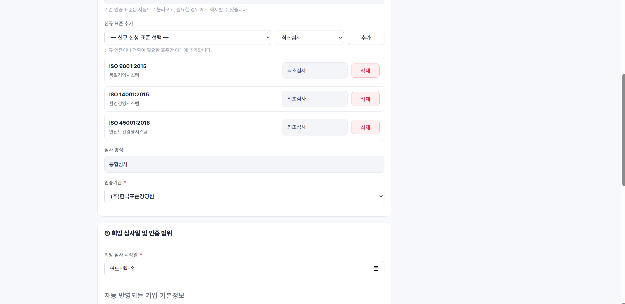
 | 신규표준추가 | 지금 선택방식 ok/제외 표준 있음 | 선택: 최초심사, 전환(사후)심사, 전환(갱신)심사, 특별심사

 | 표준 추가시 코드 및 인원 외에 각 표준마다 필요한 요인이 있음. 이 내용을 토대로 md산출기 업데이트 하여 송부하겠습니다.
 | 표준 | 추가 확인사항
 | ISO 22000 | 식품체인 카테고리(코드), HACCP 연구 수(숫자), CCP 수(숫자), 외주처리 비율(%)
 | 27001 | IT 사용자 수, 정보시스템 수, 데이터 민감도(선택: 일반/개인정보/금융의료국가기밀)
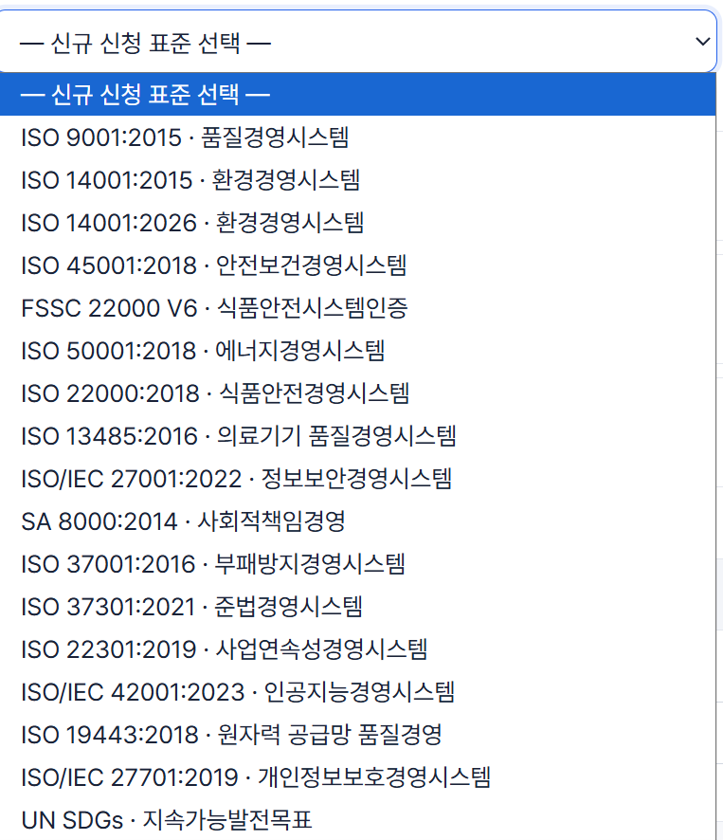
 | 50001 | 연간 에너지소비량(TJ), SEU(주요에너지사용처) 수, 에너지원 복잡도(선택:상,중,하)
 | 13485 | 제품 위험등급(선택: Class I~IV), 주요 제조공정 수, 규제 적용지역 범위(유무)
 | 37001 | 거래국가 수(숫자) 및 고위험국가 포함여부(유/무), 에이전트·대리점·중개인 활용여부(유/무) 및 규모(숫자), 공공기관·정부 대상 거래 비중(%)
 | 37301 | 적용받는 법규 분야 수(숫자, 예: 금융/환경/노동/공정거래 등), 해외 사업 수행국가 수(숫자), 규제기관 상시감독 대상 여부(유/무)
 | 22301 | 목표복구시간 RTO(선택: <4h / 4~24h / 24~72h / >72h), 핵심 프로세스·서비스 수(숫자), 24시간 운영 여부(유/무), 데이터센터·핵심인프라 자체운영 여부(유/무)
 | 27701 | PII 역할 구분(선택: 컨트롤러 / 프로세서 / 컨트롤러+프로세서 둘 다), (참고) 27001 인증 별도 보유 여부 및 이번 심사가 ISMS 심사와 별도 진행되는지(유/무)
 | 19443 | 원자력 안전등급 부품/서비스 공급여부(선택: 안전등급/일반등급), 1차 공급자 여부(유/무, 원전사업자와 직접계약 vs 하위공급망)

 | 인증기관이 표준별로 다를경우 알림(현재 표준별로 인증기관이 다르게 등록되어 있어 한 번에 신청이 불가능합니다)

삭제
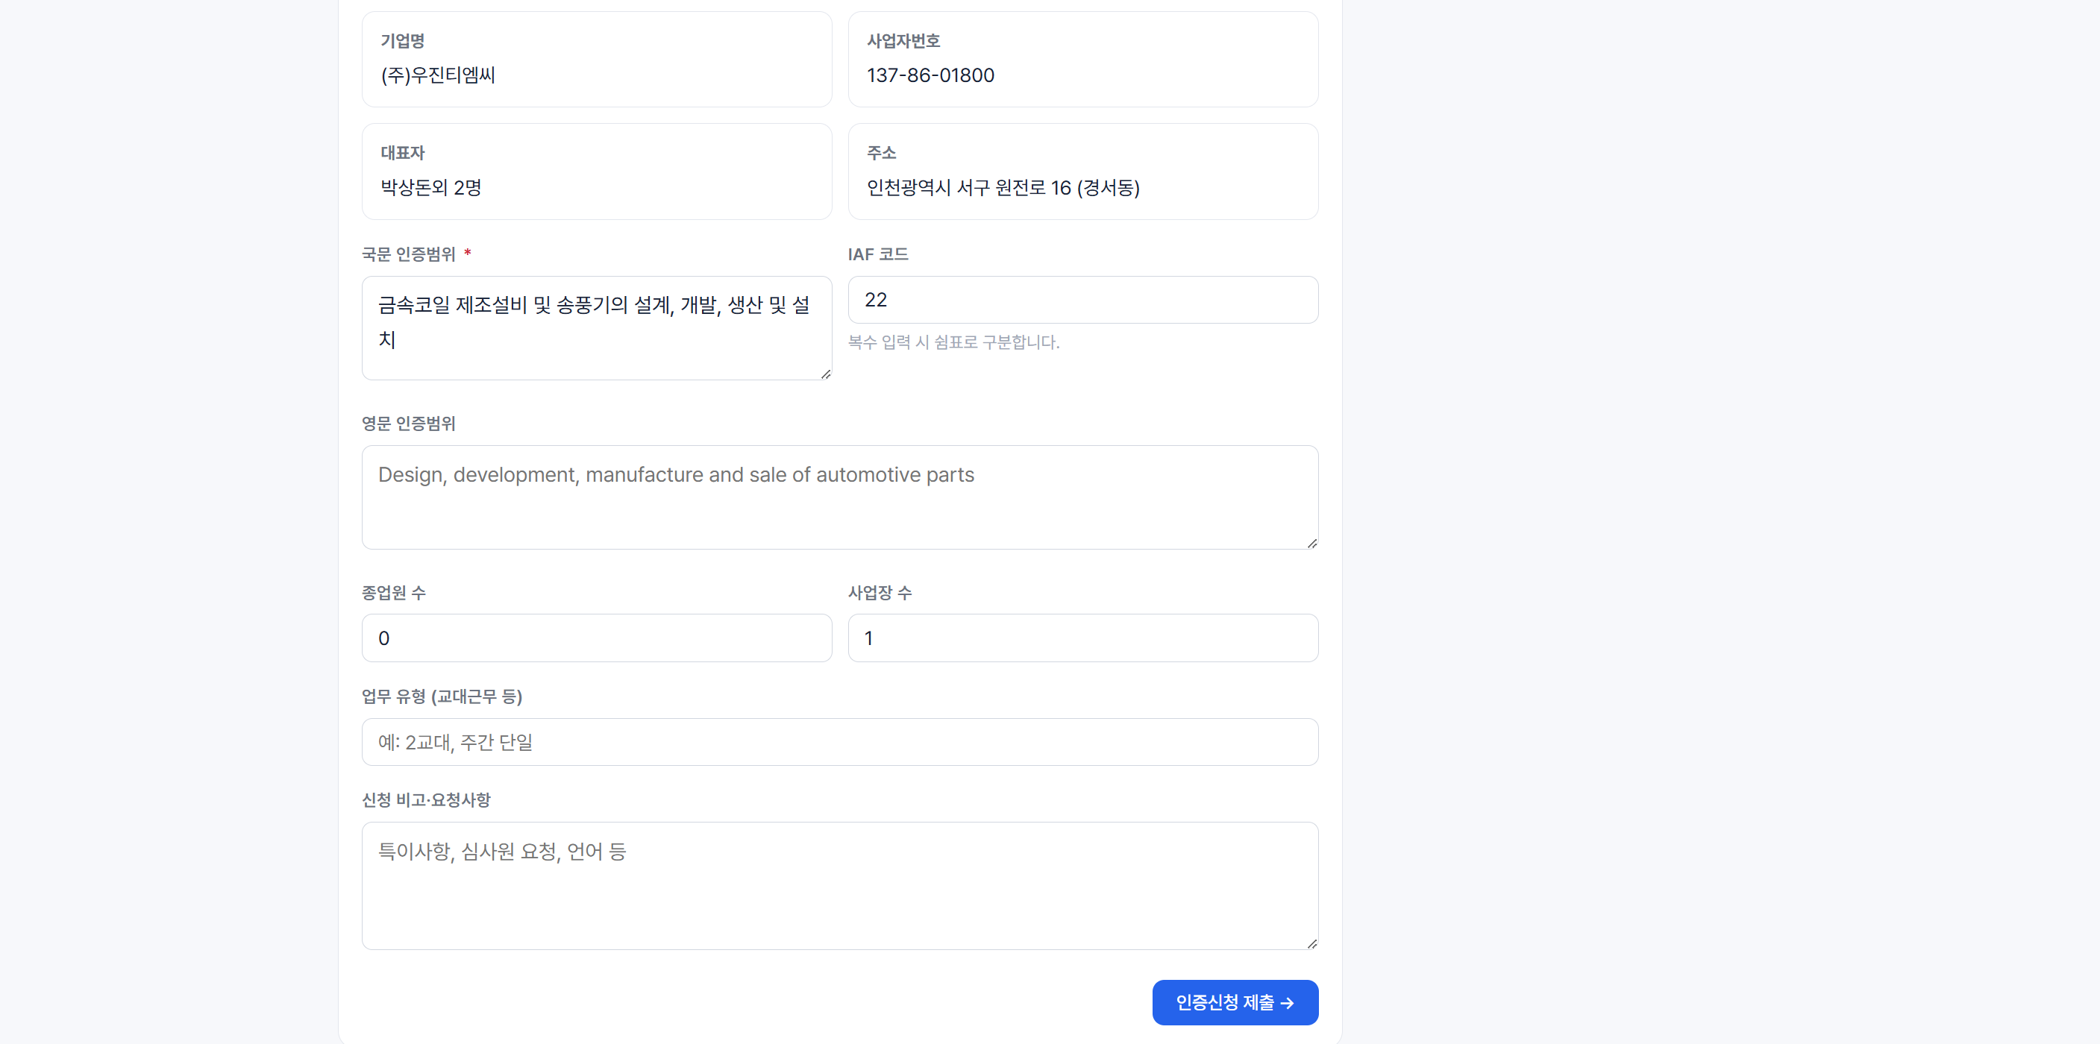
삭제
삭제
 | 심사방식 | 선택(단일/통합)
 | 통합선택시 | 여러 ISO 규격을 한 번에 받으시려면 기업 내 경영시스템이 하나의 체계로 통합 운영되고 있어야 합니다. 아래 진단 결과에 따라 통합심사 진행 가능 여부가 확인됩니다. (※ 불충족 항목이 많을 경우 통합심사가 제한되거나 개별 심사로 진행될 수 있습니다.)
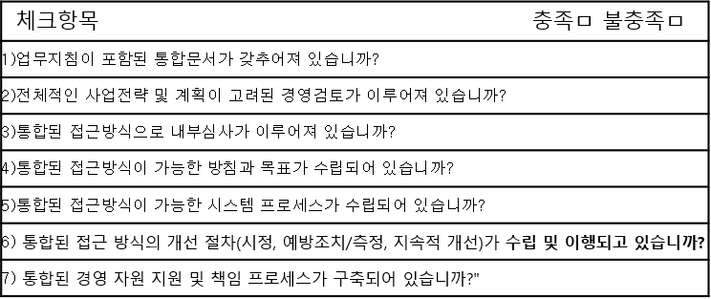
삭제

삭제

 | 국문 인증수행범위 | 불러오기 | 수정 안됨 | 수정이 필요하면 인증ㅇ범위변경신청 별도 진행
 | 영문 인증수행범위 | 불러오기 | 수정 안됨 | 또는 심사 이후 인증범위변경신청 별도진행
 | 종업원수 | 기업작성
삭제
 | 사업장수 | 1이 디폴트
 |  | 기존정보ㅇ에 추가사업장 있으면 불러오기
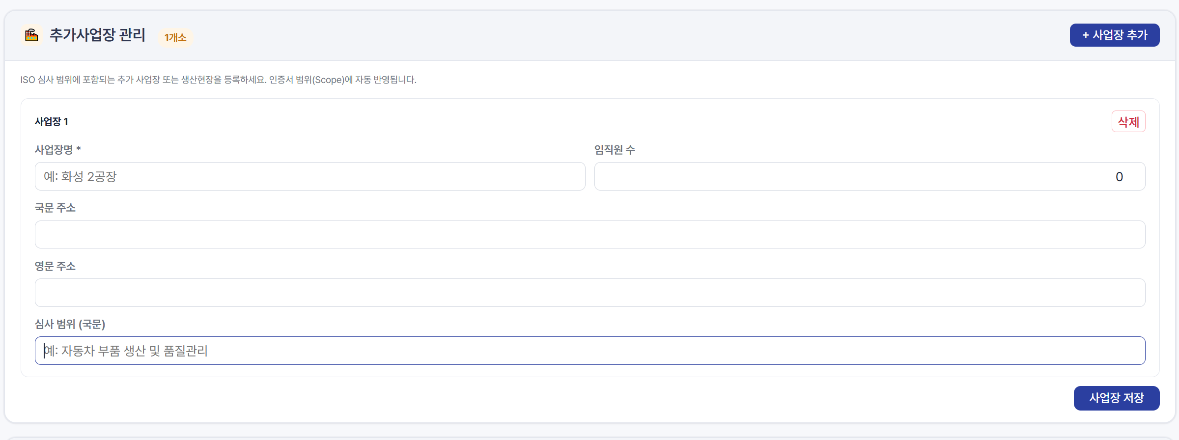

이 제안서는 그대로 인증기관에 넘어가서 보입니다. 질문들은 데이터화 할필요없이 한커번에 제안검토서로 인쇄되어 인증기관에서
보관하는 방식으로 합니다. 그 질문의 목적은 md 감산용입니다.

 | 공통질문
 | 공통 질문 (모든 표준 공통, 표준 신청 시 1회)

 | 질문 |  | 확인 목적
 | 교대근무를 운영하고 있습니까? (운영 시 교대조 수) |  | 0/1/2/3
 | 핵심 공정/업무를 외주(아웃소싱)에 위탁하고 있습니까? |  | yes/no 선택
 | 통합심사를 신청하십니까? |  | yes/no 선택
 | 원격/재택 근무 인원이 있습니까? |  | yes/no 선택

 | 표준별 질문

 | ISO 9001 (품질경영시스템)

 | 제품·서비스의 설계·개발(R&D)을 직접 수행하십니까? |  | yes/no 선택
 | 생산/서비스 공정의 단계 수는 몇 단계입니까? (또는 주요 설비 종류 수) |  | 작성
 | 고객사 또는 법규에서 요구하는 특별 사양·규격을 적용받고 있습니까? |  | yes/no 선택
 | 생산 품목(SKU) 수는 몇 개입니까? |  | 작성

 | ISO 14001 (환경경영시스템)

 | 배출시설 인허가(대기/수질/폐기물 등) 대상입니까? |  | yes/no 선택
 | 폐수, 폐기물 또는 대기오염 물질이 발생합니까? |  | yes/no 선택
 | 유해화학물질을 취급하고 있습니까? |  | yes/no 선택
 | 환경영향평가 대상 사업입니까? |  | yes/no 선택
 | 사업장이 주거지역/생태보호구역 등과 인접해 있습니까? |  | yes/no 선택
 | 최근 3년 환경관련 위반사항이 있습니까?

 | ISO 45001 (안전보건경영시스템)

 | 고소작업, 밀폐공간작업, 중장비 작업이 있습니까? |  | yes/no 선택
 | 유해화학물질을 취급하고 있습니까? |  | yes/no 선택
 | 건설현장 또는 옥외 작업이 있습니까? |  | yes/no 선택
 | 협력업체(도급) 근로자가 상시 함께 작업합니까? |  | yes/no 선택
 | 최근 3년 내 중대재해 발생 이력이 있습니까? |  | yes/no 선택

 | ISO 22000 (식품안전경영시스템)

 | 식품을 직접 제조·가공하고 있습니까? |  | yes/no 선택
 | 냉장·냉동 유통(콜드체인) 공정을 운영하고 있습니까? |  | yes/no 선택
 | 알레르기 유발물질(알레르겐)을 취급하고 있습니까? |  | yes/no 선택
 | HACCP 지정/인증 대상입니까? |  | yes/no 선택
 | 생산 품목(SKU) 수는 몇 개입니까? |  | 작성

 | ISO/IEC 27001 (정보보안경영시스템)

 | 자체 IT 시스템·플랫폼·서비스를 운영하고 있습니까? |  | yes/no 선택
 | 개인정보를 처리하고 있습니까? |  | yes/no 선택
 | 클라우드 서비스(IaaS/PaaS/SaaS)를 이용하고 있습니까? |  | yes/no 선택
 | 자체 소프트웨어를 개발하고 있습니까? |  | yes/no 선택
 | IT 운영·개발 업무를 외주에 위탁하고 있습니까? |  | yes/no 선택
 | 금융, 의료 등 규제산업에 해당합니까? |  | yes/no 선택

 | ISO/IEC 27701 (개인정보보호경영시스템)

 | 처리하는 개인정보 정보주체 수는 대략 몇 명입니까? |  | 작성
 | 민감정보(건강, 신념 등)를 처리하고 있습니까? |  | yes/no 선택
 | 개인정보를 제3자에게 제공하고 있습니까? |  | yes/no 선택
 | 개인정보 처리업무를 외부에 위탁하고 있습니까? |  | yes/no 선택
 | 개인정보의 국외 이전이 있습니까? |  | yes/no 선택

 | ISO 50001 (에너지경영시스템)

 | 제조설비를 운영하고 있습니까? (주요 에너지 다소비 설비 수) |  | 작성
 | 사용하는 에너지원 종류는 몇 가지입니까? (전력/가스/스팀 등) |  | 작성
 | 연간 에너지 사용량 규모는 어느 정도입니까? (TOE 등 단위) |  | 작성
 | 에너지 효율개선 투자·활동을 수행하고 있습니까? |  | yes/no 선택

 | ISO 13485 (의료기기 품질경영시스템)

 | 의료기기를 직접 제조하고 있습니까? (제조 품목 수) |  | yes/no 선택
 | 멸균 또는 소독 공정을 보유하고 있습니까? |  | yes/no 선택
 | 취급 의료기기의 위험등급은 어떻게 됩니까? (1~4등급 등) |  | 작성
 | 해외 인허가(FDA, CE 등)를 취득했거나 준비 중입니까? |  | yes/no 선택
 | 설계·개발을 직접 수행하고 있습니까? |  | yes/no 선택

 | ISO 37001 (반부패경영시스템)

 | 공공기관·정부 사업(입찰, 인허가 등)을 수행하고 있습니까? |  | yes/no 선택
 | 대리점·에이전트·중개인을 통한 거래가 있습니까? |  | yes/no 선택
 | 해외 사업을 수행하고 있습니까? |  | yes/no 선택
 | 국제투명성기구(TI) 부패인식지수 하위권 국가와 거래가 있습니까? |  | yes/no 선택

 | ISO 37301 (준법경영시스템)

 | 적용받는 관련 법규는 몇 개 분야입니까? (금융/환경/노동 등) |  | 작성
 | 해외 사업을 수행하고 있습니까? |  | yes/no 선택
 | 규제기관의 상시 관리·감독 대상 사업입니까? |  | yes/no 선택
 | 컴플라이언스 전담 조직 또는 인력이 있습니까? (인원 수) |  | 작성

 | ISO 22301 (비즈니스연속성경영시스템)

 | 시스템 또는 핵심 서비스가 24시간 운영됩니까? |  | yes/no 선택
 | 서비스 중단 시 목표복구시간(RTO)은 어느 정도입니까? |  | 작성
 | 데이터센터 또는 핵심 인프라를 직접 운영하고 있습니까? |  | yes/no 선택
 | 핵심 공급망(단일 공급처 의존 등)에 대한 의존도가 높습니까? (대체 공급처 유무) |  | yes/no 선택

제안검토서(기관)
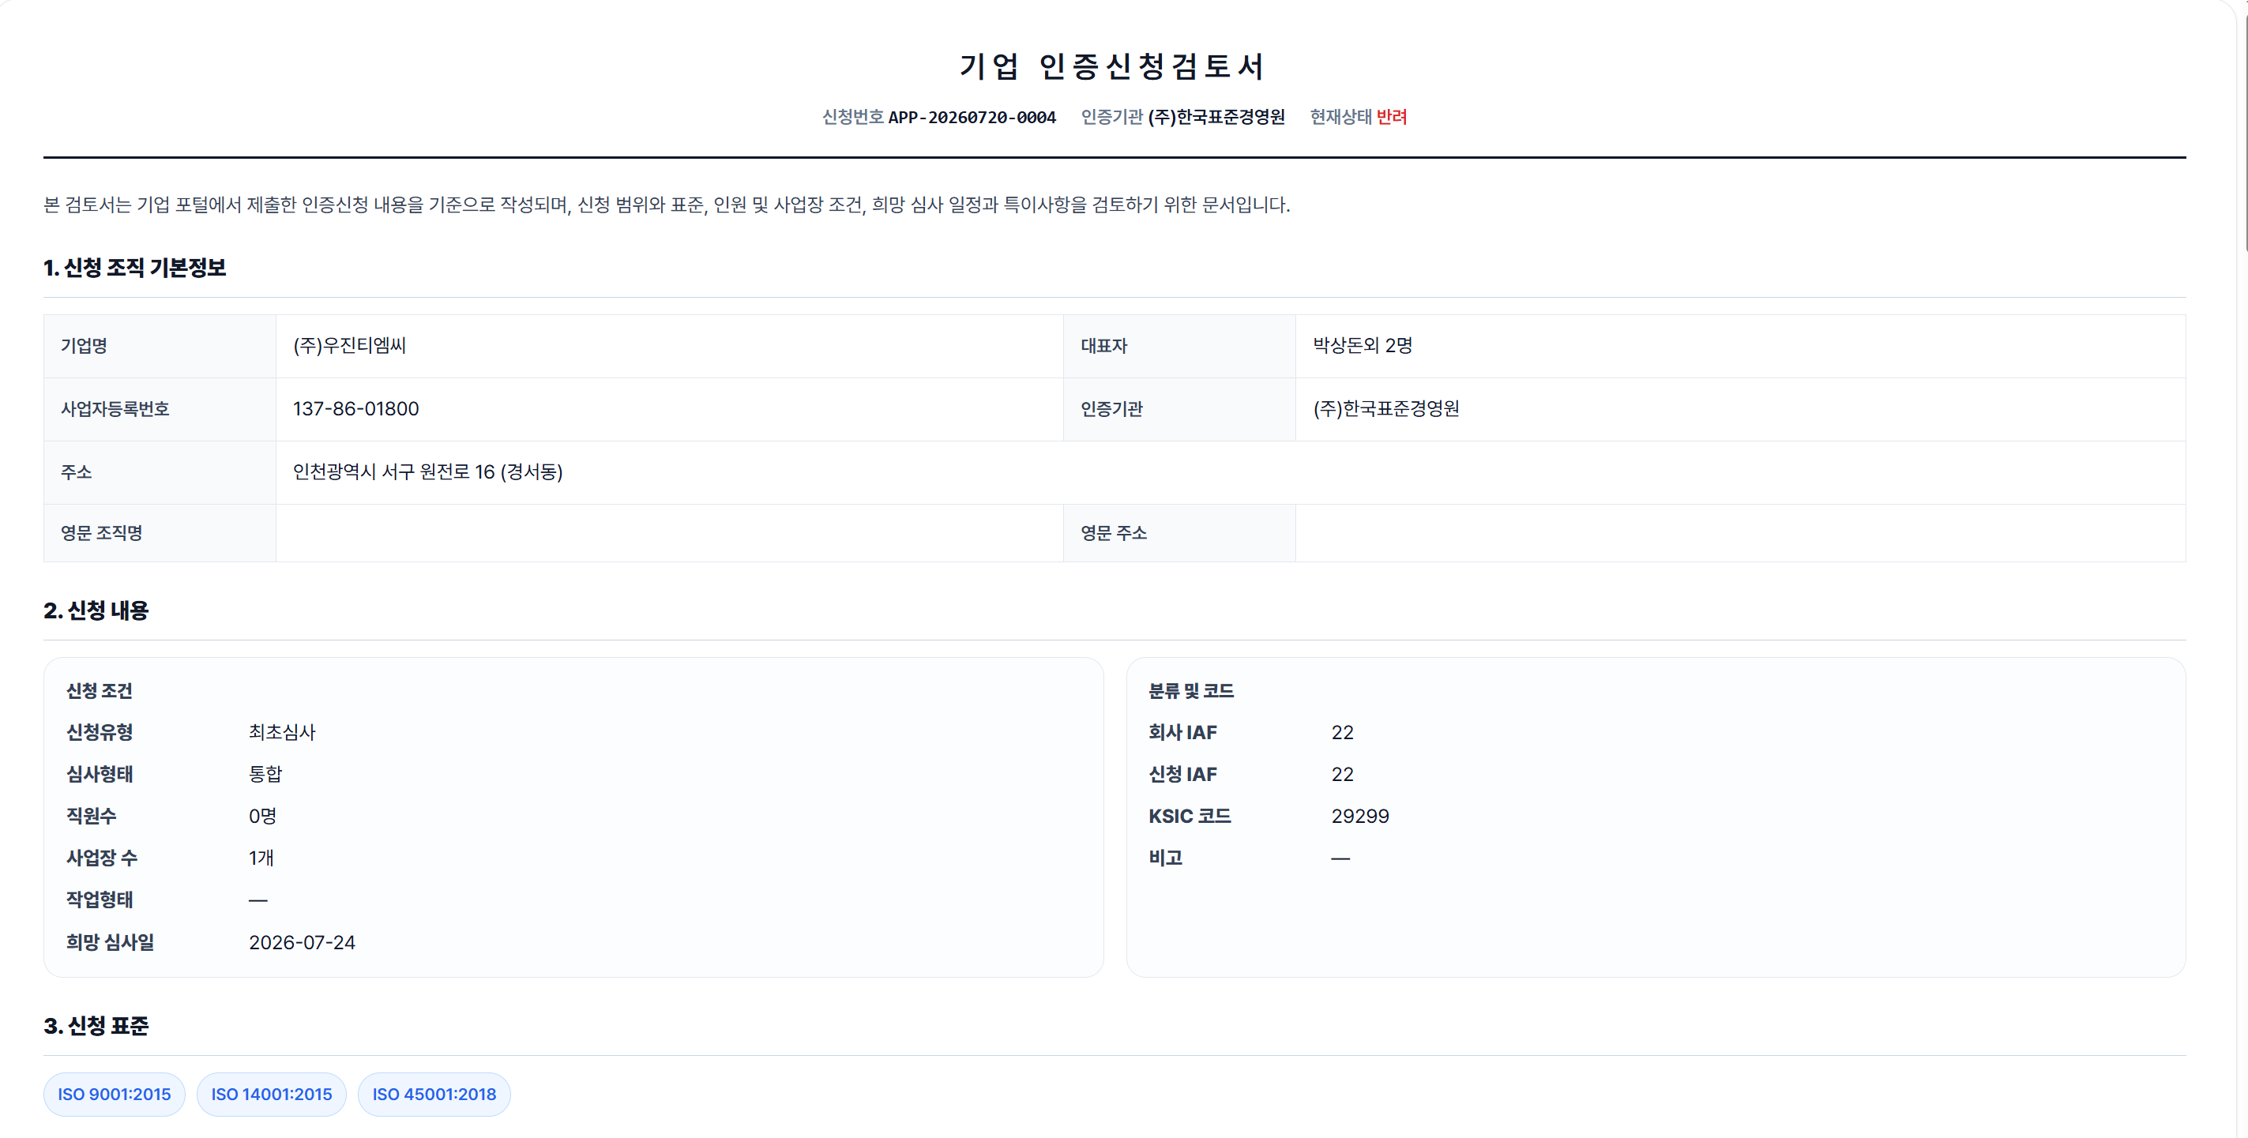

 | 1 번 2번은 제안서에 맞게 오겟지요
 | 3번 4번은 표준별 인증범위가 다를 수 있으니 같이 있는게 나아보입니다
 | 표준
 | 인증범위(국)
 | 인증범위(영)

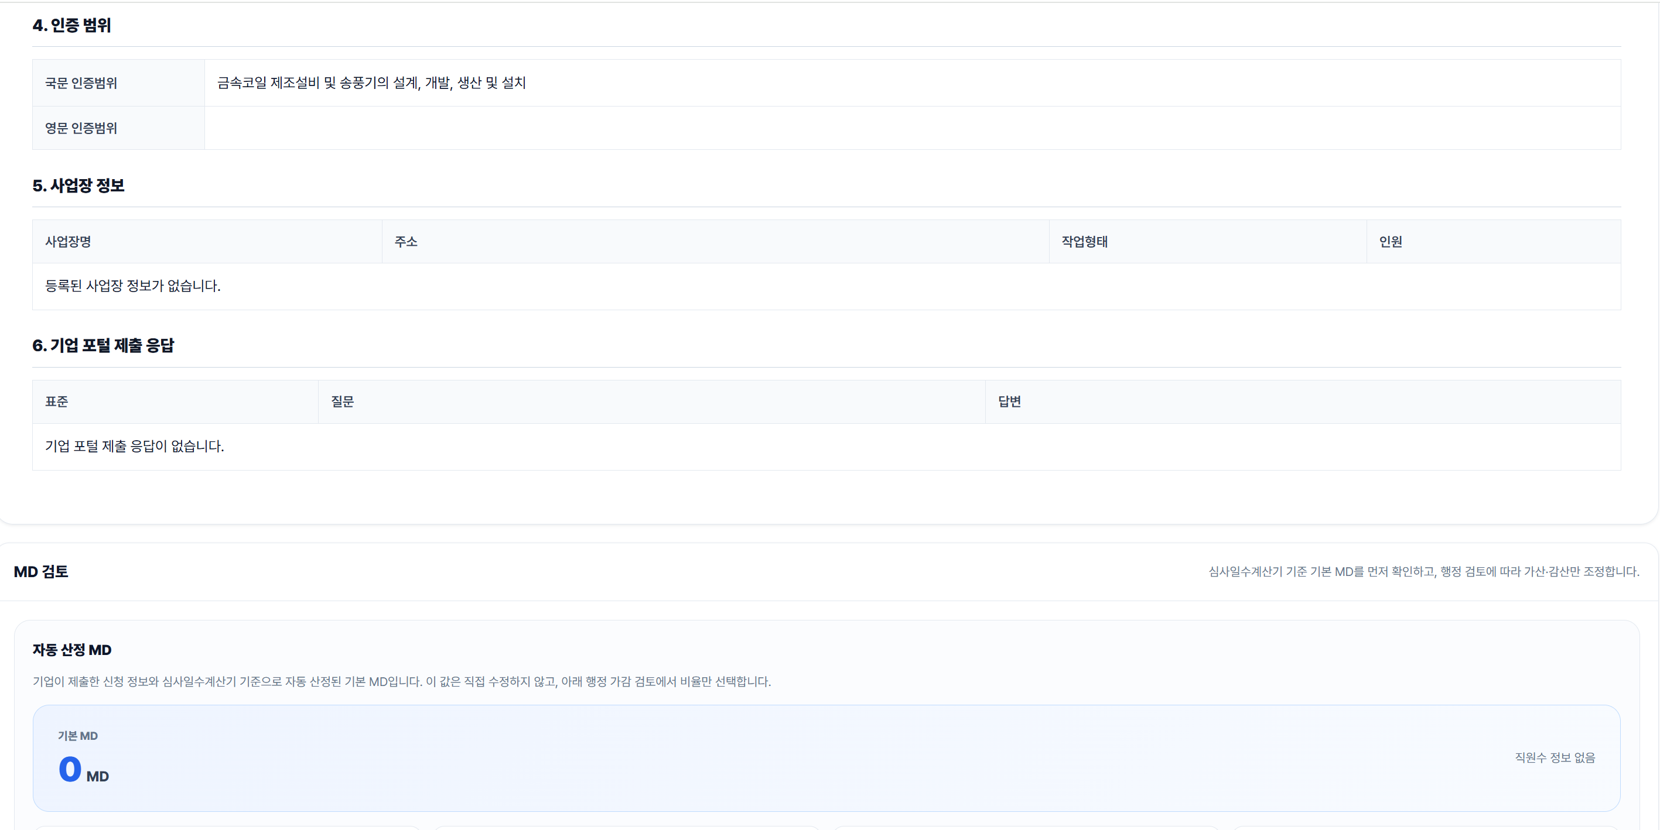

 | 6번에 제안서에서 표준별 작성해야할 추가 정보와 표준별 질문을 넣으면 좋겟습니다

 | md는 산출식에서 나온 기본 md(감산이 없는 md)-이 산출식은 다시 만들어서 보내드리겟습니다

 | 가산비율은 삭제
 | 감산비율(선택: 5-10-15-20-25-30%)

 | 기업제출 응답에서 인증기관 운영자가 보고 감산요인을 정하는 방식입니다.
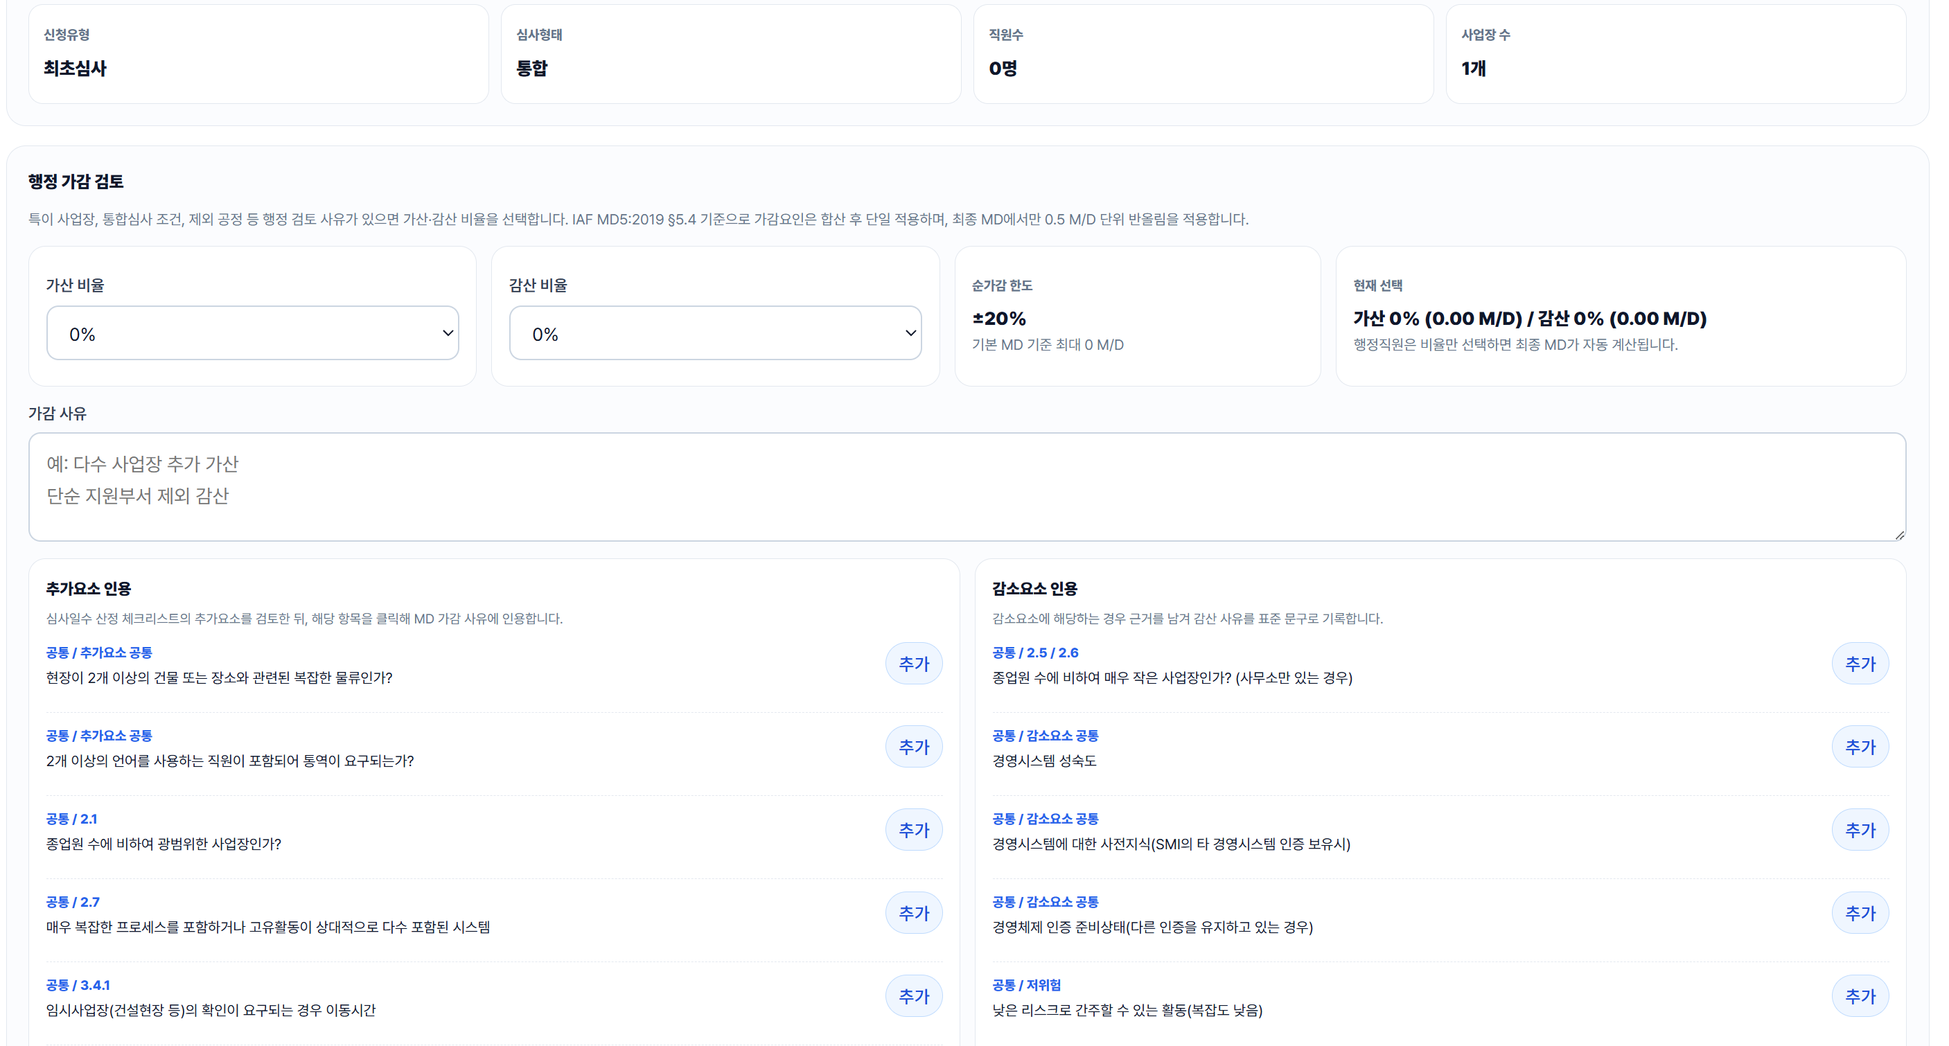

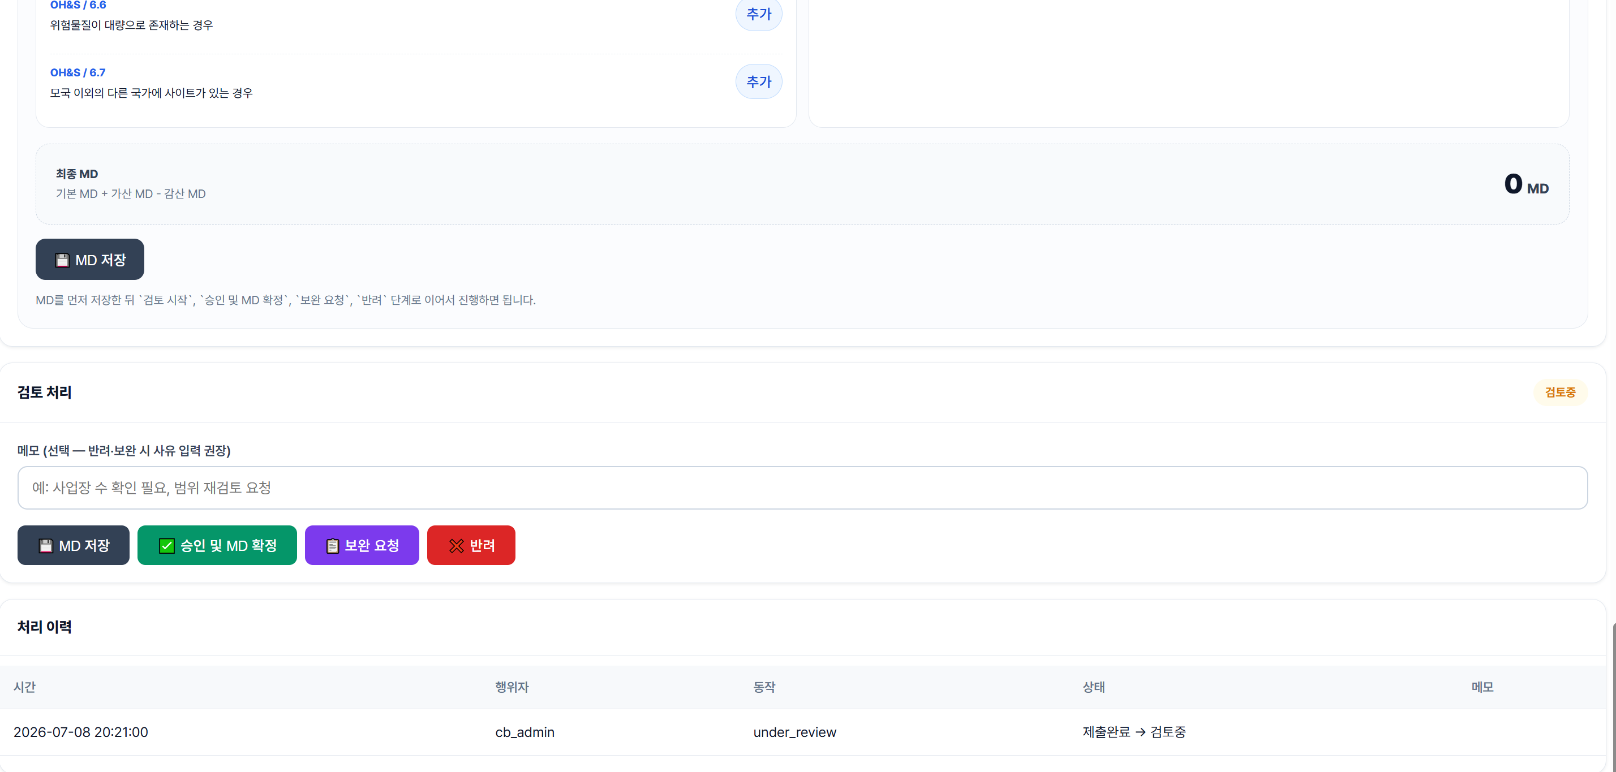

단계가 승인이 중간에 들어가야 합니다. 현재는 바로 기업에게 가느것입니다. 팀장 승인 후 발송으로 해야할것 같습니다

